Sheet1
难度划分1-3依次递增
题号 | 标题 | 分类 | 难度 | 单元
26 | 翻转数的和 | 类型,表达式,选择,循环 | 2 | 1 | 喜欢数学的Lucy经常向哥哥LF请教一些题目，哥哥总能很快就帮她解决。这不，Lucy又有难题要请教哥哥了Lucy的难题。Lucy的难题是有关翻转数的：翻转数就是把一个数的所有数字以相反顺序写出来，即原来的第一个数字成为最后一个，而原来的最后一个则成为第一个。我们把未翻转的数称为翻转数的原数。例 如：6789的翻转数是9876，而6789就是9876的原数。你一定注意到了，一个翻转数的原数可以有很多个，例如18的原数可以是81、810、8100等等。因此我们假定：通过翻转数求原数时，所求得的原数的个 位不为零。即18的原数就是81。Lucy现在给出2个翻转数A、B。 这两个翻转数各自对应的原数是C、D，C 与D的和为 S ，Lucy想知道 S是多少？ | 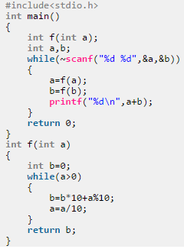
33 | 三个数的最大值 | 类型,表达式,选择,循环 | 1 | 1 | 有三个整数a b c,由键盘输入，输出其中的最大的数。 | 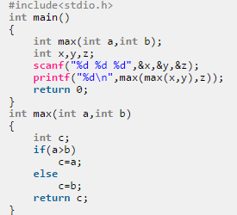
34 | 计算函数 | 类型,表达式,选择,循环 | 1 | 1 | 有一个函数 y={ x x<1 | 2x-1 1<=x<10 \ 3x-11 x>=10 写一段程序，输入x，输出y | 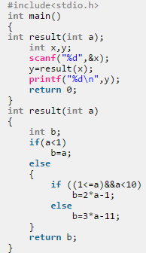
35 | 成绩的等级 | 类型,表达式,选择,循环 | 2 | 1 | 给出一百分制成绩，要求输出成绩等级‘A’、‘B’、‘C’、‘D’、‘E’。 90分以上为A 80-89分为B 70-79分为C 60-69分为D 60分以下为E | 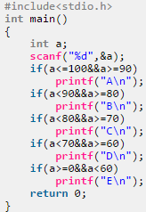
37 | 利润提成 | 类型,表达式,选择,循环 | 2 | 1 | 企业发放的奖金根据利润提成。利润低于或等于100000元的，奖金可提10%;利润高于100000元，低于200000元（100000<I≤200000）时，低于100000元的部分按10％提成，高于100000元的部分，可提成 7.5%; 200000<I≤400000时，低于200000元部分仍按上述办法提成，（下同），高于200000元的部分按5％提成； 400000<I≤600000元时，高于400000元的部分按3％提成；600000<I≤1000000时，高于600000元的部分按1.5%提成； I>1000000时，超过1000000元的部分按1%提成。从键盘输入当月利润I,求应发奖金总数。 | 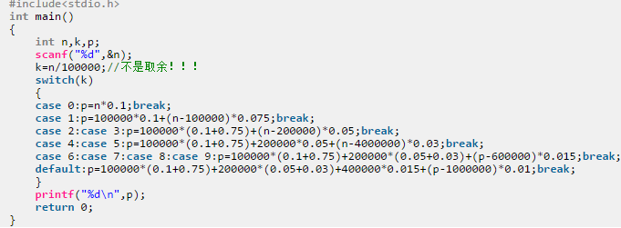
39 | 字符个数 | 类型,表达式,选择,循环 | 2 | 1 | 输入一行字符，分别统计出其中英文字母、数字、空格和其他字符的个数。 | 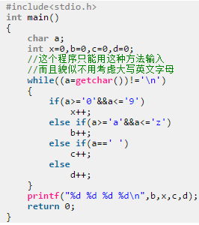
42 | 平方和与倒数和 | 类型,表达式,选择,循环 | 2 | 1 | 求以下三数的和,保留2位小数 1~a之和 1~b的平方和 1~c的倒数和 | 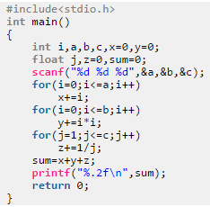
46 | 自由落体 | 类型,表达式,选择,循环 | 2 | 1 | 一球从M米高度自由下落，每次落地后返回原高度的一半，再落下。 它在第N次落地时反弹多高？共经过多少米？ 保留两位小数 | 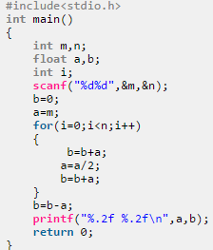
56 | Hamming Distance | 类型,表达式,选择,循环 | 2 | 1 | Have you ever heard of the Hamming distance? It is the number of positions for which the corresponding digits differ. Your task is to write a program that computes this distance for two binary strings. | 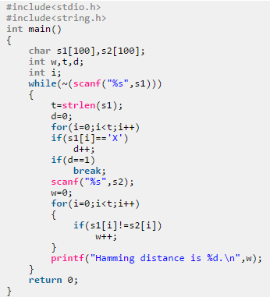
77 | 计算员工周工资 | 类型,表达式,选择,循环 | 2 | 1 | 编写一个程序，输入某雇员的每周工作时间（以小时计）和每小时的工资数，计算并输出他的工资。(如果时间小于0或大于一周的总时间输出input is wrong!)若雇员周工作小时超过40 小时，则超过部分按原工资的1.5 倍的加班工资来计算， 若雇员每周工作小时超过60 小时，则超过60 的部分按原工资的3 倍的加班工资来计算， 而40 到60 小时的工资仍按照原工资的1.5 倍的加班工资来计算。 | 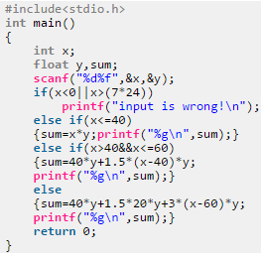
78 | 计算生日是星期几 | 函数,数组 | 3 | 1 | 编写一个程序，只要输入年月日，就能回答那天是星期几。 | 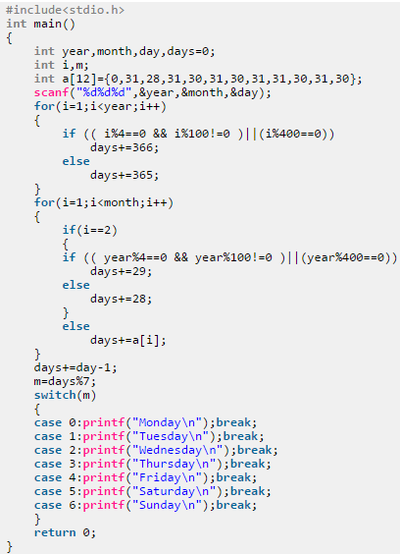
80 | 计算n！ | 类型,表达式,选择,循环 | 1 | 1 | 计算一个正整数(小于等于12)的阶乘 | 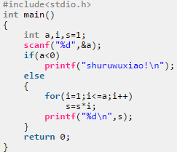
86 | 杨辉三角形 | 函数,数组 | 2 | 1 | 提到杨辉三角形.大家应该都很熟悉.这是我国宋朝数学家杨辉在公元1261年著书《详解九章算法》提出的。 1 1 1 1 2 1 1 3 3 1 1 4 6 4 1 1 5 10 10 5 1 1 6 15 20 15 6 1 我们不难其规律: S1：这些数排列的形状像等腰三角形，两腰上的数都是1 S2：从右往左斜着看，第一列是1，1，1，1，1，1，1；第二列是，1，2，3，4，5，6；第三列是1，3，6，10，15；第四列是1，4，10，20；第五列是1，5，15；第六列是1，6……。 从左往右斜着看，第一列是1，1，1，1，1，1，1；第二列是1，2，3，4，5，6……和前面的看法一样。我发现这个数列是左右对称的。 S3：上面两个数之和就是下面的一行的数。 S4：这行数是第几行，就是第二个数加一。…… 现在要求输入你想输出杨辉三角形的行数n; 输出杨辉三角形的前n行. | 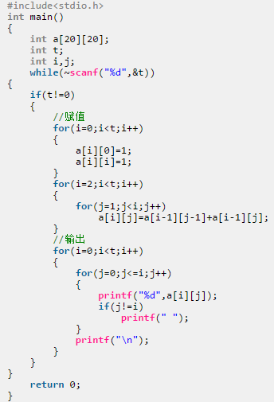
160 | C++测试一 | 类型,表达式,选择,循环 | 2 | 1 | 某百货公司为了促销，采用购物打折的优惠方法，每位顾客一次购物：在1000元以上者，按9.5折优惠； 在2000以上者，按9折优惠； 在3000以上者，按8.5折优惠； 在5000以上者，按8折优惠； 编写程序，购物款数，计算并输出优惠价。 | 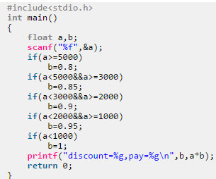
189 | 素数判定 | 类型,表达式,选择,循环 | 2 | 1 | 给你两个数a、b,现在的问题是要判断这两个数组成的区间内共有多少个素数 | 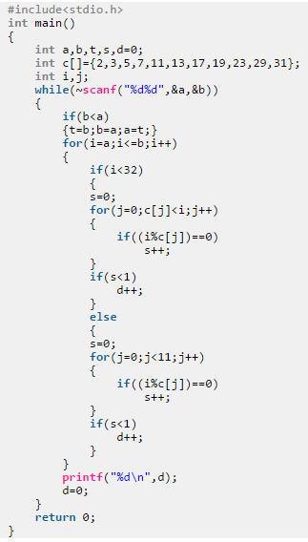
190 | 游程编码 | 类型,表达式,选择,循环 | 2 | 1 | 游程编码又称“运行长度编码”或“行程长度编码”，是一种统计编码，该编码属于无损压缩编码。对于二值图有效。 RLE行程长度编码概述 目前, 压缩技术已经广泛应用于各种软件、声音、影像格式等领域。总的来说, 有两种截然不同的图像格式压缩类型: 有损压缩和无损压缩[1]。有损压缩利用视觉识别的原理可以大大地压缩文件的数据, 但是会影响图像质量。无损压缩的基本原理是相同的颜色信息只需保存一次, 可以删除一些重复数据, 大大减少要在磁盘上保存的图像的容量。无损压缩方法的优点是能够比较好地保存图像的质量, 但是相对有损压缩来说这种方法的压缩率是比较低的。常用的无损压缩算法有 RLE、LZW 等。 RLE 压缩算法的基本原理 RLE(Run- Length Encoding 行程长度编码)压缩算法是Windows 系统中使用的一种图像文件压缩方法, 其基本思想是: 将一扫描行中颜色值相同的相邻像素用两个字节来表示, 第一个字节是一个计数值, 用于指定像素重复的次数; 第二个字节是具体像素的值[2]。主要通过压缩除掉数据中的冗余字节或字节中的冗余位,从而达到减少文件所占空间的目的。例如, 有一表示颜色像素值的字符串RRRRRGGBBBBBB,用 RLE 压缩方法压缩后可用 5R2G6B 来代替,显然后者的串长度比前者的串长度小得多。译码时按照与编码时采用的相同规则进行, 还原后得到的数据与压缩前的数据完全相同。因此, RLE 是无损压缩技术。 | 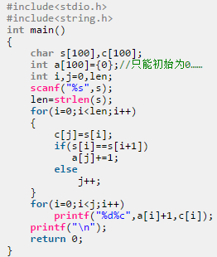
203 | Jack's problem | 类型,表达式,选择,循环 | 2 | 1 | One day, Jack’s mother make a piece of pizza for him and his father. And Jack think everyone should get 1/3 of the pizza so that everyone get the same. Now he choose three points on the pizza and he want to know the area of this triangle. | 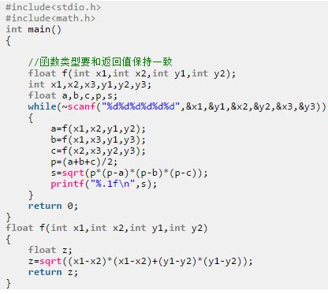
276 | 简单的计算器 | 类型,表达式,选择,循环 | 2 | 1 | 一个具有两个数加减乘除功能的计算器。 | 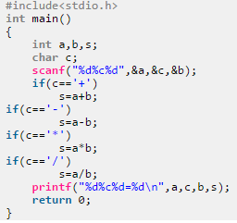
277 | 统计二进制数中的1的个数 | 类型,表达式,选择,循环 | 2 | 1 | 整数在计算机中使用二进制的形式表示，如整数7用二进制表示为：111，其中1的个数为3。 | 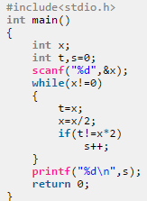
278 | 计分规则 | 函数,数组 | 2 | 1 | 青年歌手大奖赛中，每位评委会给参赛选手打分。选手得分规则为去掉一个最高分和一个最低分，然后计算平均得分，请编程输出某选手的得分。 | 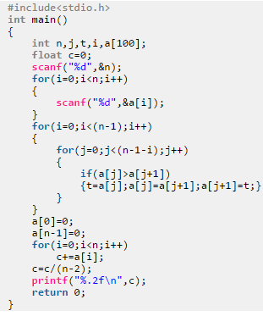
288 | 统计出现最多次的字母 | 类型,表达式,选择,循环 | 1 | 1 | 给定一个只有小写英文字母组成的字符串，串长为n。请你编写程序求出这个字符串中出现次数最多的字母。 | 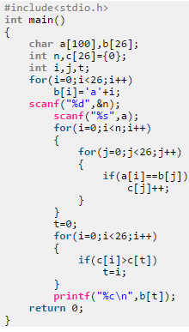
318 | 进制变换 | 类型,表达式,选择,循环 | 2 | 1 | 输入一个十进制数，用程序将其变换成2进制数和8进制数。 | 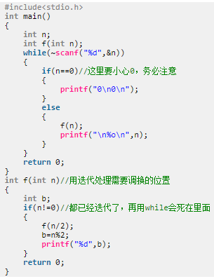
320 | 鸡兔同笼 | 类型,表达式,选择,循环 | 2 | 1 | 一个笼子里关了鸡和兔（鸡有2只脚，兔又4只脚，没有例外）。已知笼子里面脚的总数a，问笼子里面至少有多少只动物，至多有多少只动物？ | 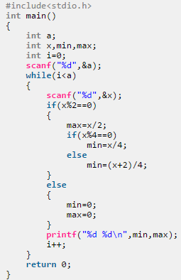
489 | 平方和与立方和 | 类型,表达式,选择,循环 | 2 | 1 | 给定一段连续的整数，求出他们中所有偶数的平方和以及所有奇数的立方和。 | 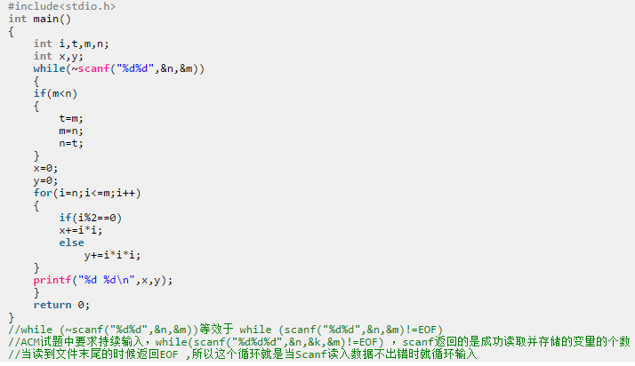
563 | String | 类型,表达式,选择,循环 | 1 | 1 | 将下面的字符串中的大小写进行转换． | 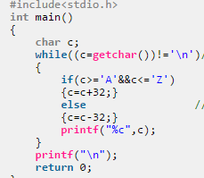
606 | Sum | 类型,表达式,选择,循环 | 1 | 1 | Your task is to find the sum of all integer numbers lying between 1 and N inclusive. | 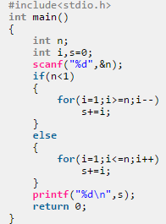
612 | 最简单的C程序 | 类型,表达式,选择,循环 | 1 | 1 | 请使用C编写一个程序输出下面这个话＂Welcome to the OnlineJudge of Southwest University of Science and Technology!＂ Loco提示: 请养成输出完后换行的习惯,否则视为Presentation Error,不清楚如何换行的同学可以询问同学或者老师
1156 | A+B | 数组 | 1 | 1 | 小明今年3岁了, 现在他已经能够认识100以内的非负整数, 并且能够进行100以内的非负整数的加法计算 对于大于等于100的整数(整数很大，可能超过long long), 小明仅保留该数的最前面两位进行计算. 例如, 对于小明来说 1234和12是相等的 给定非负整数A和B, 你的任务是代表小明计算出A+B的值. | 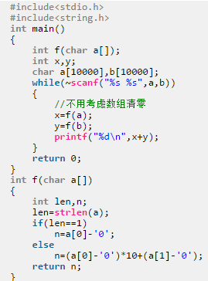
1157 | n个数的最小公倍数 | 数组，循环 | 2 | 1 | 求n个数的最小公倍数。 | 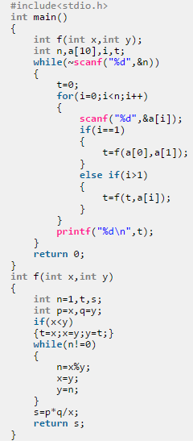
1158 | 比成绩 | 循环 | 2 | 1 | 一班和二班是最好的两个班级，每次考试他们班总是要比一下平均成绩，现在告诉你他们两个班每个人的分数你 能告诉我每个班的平均成绩吗？ | 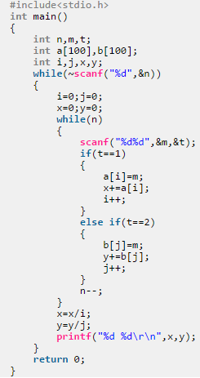
1159 | 吃披萨 | 选择 | 1 | 1 | 小明楼下新开了两家披萨店，价格都一样，不同的是A家披萨店的披萨是圆形，B家披萨店的披萨是三角形。为了知道 哪家披萨店的披萨面积更大一些，于是就找到你咯，你来帮帮他吧 | 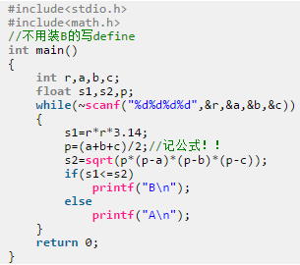
1160 | 存钱大作战 | 数组，循环 | 1 | 1 | xiaoL 和 xiaoQ是一对好朋友，他们都想买一个玩具，但是由于玩具很贵，于是他们准备开始每天把零花钱存起来。 现在告诉你玩具的价格以及xiaoL和xiaoQ每天的存钱，你能告诉我谁先买到那个玩具吗? | 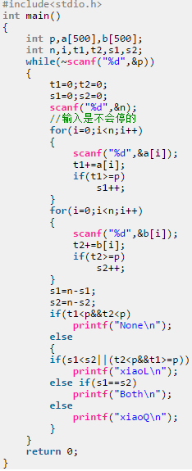
1161 | 错误探测 | 数组 | 2 | 1 | 给定n*n由0和1组成的矩阵，如果矩阵的每一行和每一列的1的数量都是偶数，则认为符合条件。 你的任务就是检测矩阵是否符合条件 | 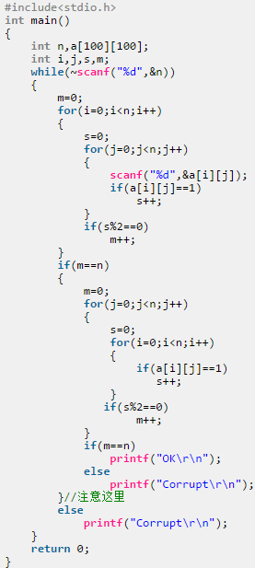
1162 | 单词翻转 | 数组 | 2 | 1 | 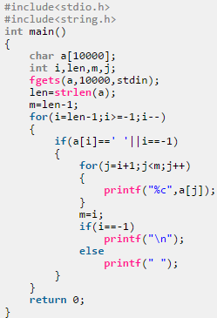 输入一个英语句子，将里面的单词逆序输出！(句子长度不超过10000,不超过1000个单词，每个单词不超过15个字符)
1163 | 导弹拦截之测试版 | 数组 | 3 | 1 | 某国为了防御敌国的导弹袭击，发展出一种导弹拦截系统。但是这种导弹拦截系统有一个缺陷：虽然它的第一发炮弹能够到达任意的高度，但是以后每一发炮弹都不能高于前一发的高度。某天，雷达捕捉到敌国的导弹来袭。由于该系统还在试用阶段，所以只有一套系统，因此有可能不能拦截所有的导弹。 输入导弹依次飞来的高度（雷达给出的高度数据是不大于30000的正整数，导弹数不超过1000），计算这套系统最多能拦截多少导弹。 | 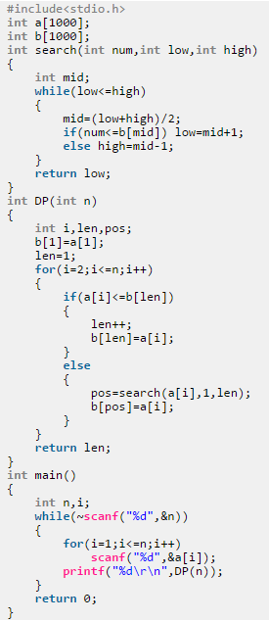
1164 | 导弹拦截之升级版 | 循环 | 2 | 1 | 由于开始那个拦截系统太水、So..... 经过11 年的韬光养晦，某国研发出了一种新的导弹拦截系统，凡是与它的距离不超过其工作半径的导弹都能够被它成功拦截。但该导弹拦截系统也存在这样的缺陷：每套系统每天只能设定一次工作半径R。某天，雷达捕捉到敌国的导弹来袭,来袭导弹数目为N，导弹距离拦截系统的距离分别为a1,a2,a3,........,aN。最后所有成功拦截的导弹距离之和用S表示。而当天的使用代价用V表示，且V=R*N-S。请计算V最小时，R应该为多少？ 为了向民众交代，至少成功拦截一枚导弹，如果R有多个解，只保留最大的一个 | 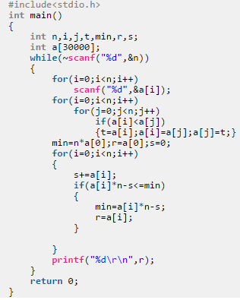
1165 | 导弹拦截之终结版 | 数组 | 1 | 1 | 经过100 年的韬光养晦，某国研发出了一种用于太空战争的导弹拦截系统，凡是与它的距离不超过其工作半径的导弹都能够被它成功拦截。而且没有缺陷。 某天，雷达捕捉到外星人的导弹来袭。由于该系统尚处于试验阶段，所以只有一套系统投入工作。请计算可以可以拦截下的导弹个数。 Description 多组测试数据； | 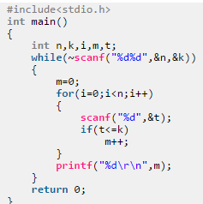
1166 | 电梯 | 循环 | 2 | 1 | 有一座电梯,它的性能如下: 上升一层需要6秒钟,下降一层需要4秒钟,如果要让它停下,它会停5秒钟.现在告诉你它要按顺序到达然后停靠的N个楼层,求它需要的时间. 电梯开始在0层,楼梯共有100层. | 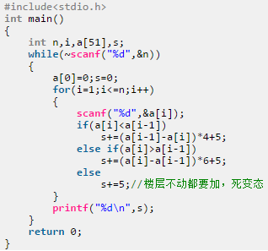
1167 | 分离字符串 | 数组 | 2 | 1 | 分离字符串中的不同字符单独成行输出 | 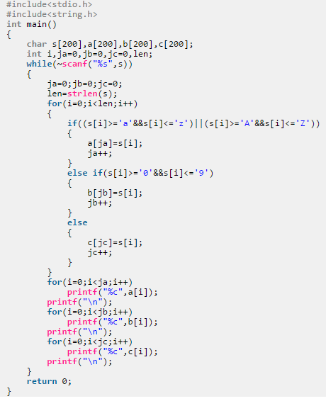
1168 | 喝可乐 | 循环 | 2 | 1 | 小明十分喜欢喝可乐,有一次店家搞促销，用三个可乐瓶盖便可换一瓶新可乐。现在告诉你小明身上的钱和 每瓶可乐的单价，问你小明最多可以喝多少瓶可乐？(不能向老板借瓶盖） | 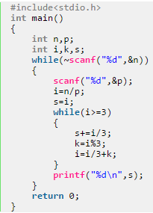
1169 | 计算鸡的蛋 | 数组 | 2 | 1 | 话说很久很久以前，因特奈特王国的国王有一只计算鸡，为什么叫做计算鸡呢？因为这是一只会计算的鸡，它能识别自己吃的食物的编号，并且自动计算出自己是否应该下鸡蛋。这只奇怪的计算鸡吃的食物都是用字符串编过号的，如果食物的编号满足下面要求它就会下鸡蛋： 1、如果食物的编号同时含有字母’Z‘、‘Y’，‘C’【大写】的话，计算鸡会下蛋 2、计算鸡有一个毛病（由于上次病毒感染，有了后遗症），如果食物的编号含有“YY”【大写连续的两个Y】，他就犯毛病，没有心情下蛋了。 国王又喊来苦逼的程序猿，希望能够判断哪些食物可以让计算鸡下蛋。 请你帮苦逼程序猿编个程序来解决这个简单的问题吧。 (数据保证只含有其中一种情况) | 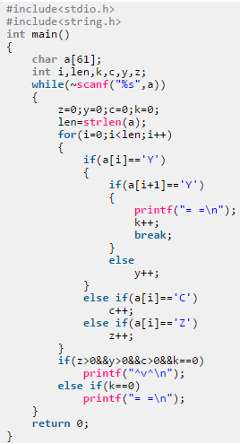
1170 | 计算鸡的智商测试 | 数组 | 2 | 1 | 国王的计算鸡最近老是计算出问题，于是国王决定让程序猿对计算鸡进行测试，他们因特奈特人称之为“迪霸哥”。程序猿“迪霸哥”的方式是这样的：首先给计算鸡一个很长的数字N（N是特别大的数字，只比10^10001小一丁丁儿），让计算鸡说出N的位数以及他们各位的和。很简单吧？如果你觉得简单的话，那就快来帮助计算鸡编写一个小代码实现上述操作吧。 Description 输入大整数N； | 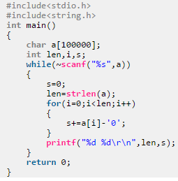
1171 | 简单A+B | 选择 | 1 | 1 | 鉴于各位童鞋对a+b痴迷、我就满足你们的愿望。。。。。。。。。。。 这个题目的A和B不是简单的整数，而是两个时间，A和B 都是由3个整数组成，分别表示时分秒，比如，假设A为34 45 56，就表示A所表示的时间是34小时 45分钟 56秒 | 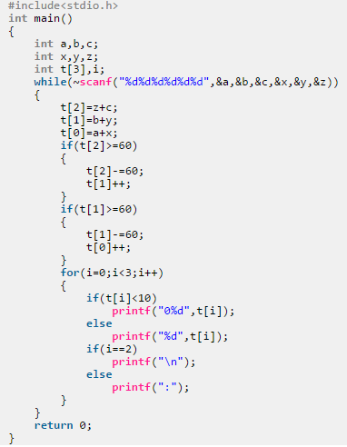
1172 | 紧急措施 | 数组 | 2 | 1 | 近日，一些热门网站遭受黑客入侵，这些网站的账号、密码及email的数据惨遭泄露。你此时拿到了那份泄露的数据，希望尽快将自己的密码更改。策略如下：小写和大写交换，非字母字符保持不变。 | 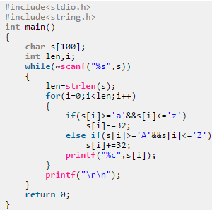
1173 | 矩阵 | 数组，循环 | 2 | 1 | 1 1 1 1 1 1 2 2 2 1 1 2 3 2 1 1 2 2 2 1 1 1 1 1 1 | 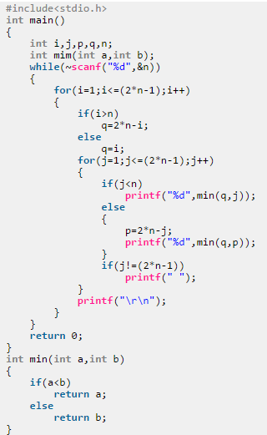
1174 | 绝对素数 | 循环 | 1 | 1 | 如果一个自然数是素数，且它的数字位置翻转后仍为素数(翻转指:157->751)，则称为绝对素数，例如13。试求出所有的三位绝对素数。 | 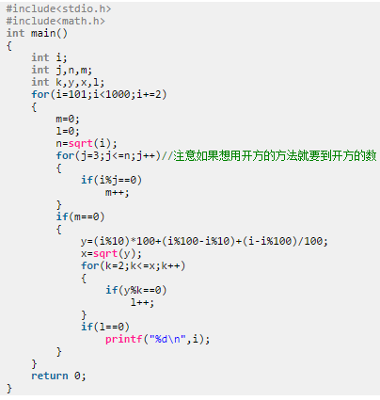
1175 | 开仓济民 | 循环 | 1 | 1 | 有个王国在某年爆发了旱灾，于是那里的国王准备开仓济民。已知，第一天发一公斤粮食，第二天发两公斤粮食， 第三天发四公斤粮食。。。。。第二天发的粮食是前一天的两倍。我们已知安抚灾民一共需要m公斤粮食，问第几天国 王能够将宅民安抚好？ | 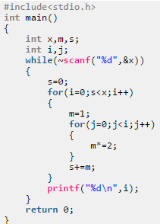
1176 | 开学了 | 选择 | 2 | 1 | 开学后，发作业本就是班委必须要干事了，然而现在这问题难道了XX，现在XX发把n本本子全部发给他们班上的同学，然而学校规定每个人最多只能得到m个本子（我也不知道为什么），而且XX班上的每一个人都不喜欢13这个数字，所以不能发13个本子给他们（他们愿意只要12个，也不要13个，这是多麽的二），现在对于XX来说，他要把所有本子发完，班上至少有多少个人？ | 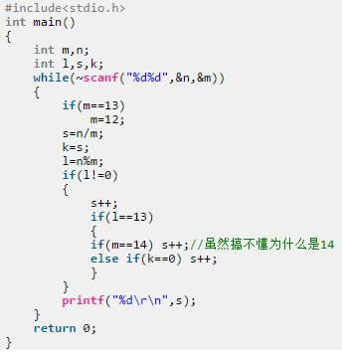
1177 | 迷失方阵 | 选择 | 1 | 1 | Mzx0821给你一个N*M的方阵，你能告诉它这个方阵有多少个正方形吗？ | 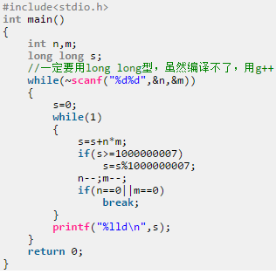
1178 | 密码翻译 | 数组 | 2 | 1 | 在情报传递过程中，为了防止情报被截获，往往需要对情报用一定的方式加密，简单的加密算法虽然不足以完全避免情报被破译，但仍然能防止情报被轻易的识别。我们给出一种最简的的加密方法，对给定的一个字符串，把其中从a-y，A-Y的字母用其后继字母替代，把z和Z用a和A替代，其他非字母字符不变，则可得到一个简单的加密字符串。 | 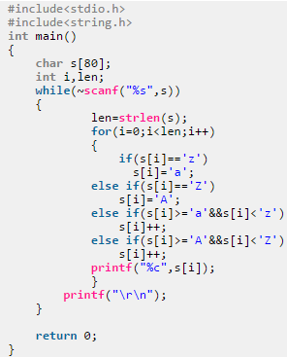
1179 | 判断回文 | 循环 | 1 | 1 | 一个5位数，判断它是不是回文数。即12321是回文数，个位与万位相同，十位与千位相同 | 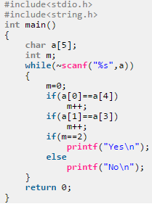
1180 | 判断三角形形状 | 选择 | 2 | 1 | 判断三角 形的形状 | 
1181 | 求和 | 循环 | 3 | 1 | 已知：Sn = 1 + 2 + 3 + ..... + 10^n ，现在我们输入一个整数n(0<=n<=1000),要求输出对应的 Sn | 
1182 | 拳皇 | 选择 | 2 | 1 | 拳皇2002是一款很经典的格斗游戏，主要流程就是两方各选择一名角色互相攻击直到一方血量为0，另一方即 可获得胜利。在这里我们简化一下过程，由左方先攻击，然后右方再攻击。然后循环。直到某一方血量为0. 现在告诉你两方角色各自的血量和攻击伤害。你能告诉我左方胜利还是右方胜利吗？ | 
1183 | 蛇形填数 | 循环 | 2 | 1 | 在n*m的方阵里填入1,2,3,...,要求添成蛇形。其中m,n<=10。例如n=3,m=4时的方阵为： １－２－３－４ ｜ ０－１－２ ５ ｜ ｜ ９－８－７－６ 填数方向为左下右上。且填数为从0~9循环，即是9过了又是0 | 
1185 | 手机 | 数组 | 3 | 1 | 手机的键盘是这样的： 1 2abc 3def 4ghi 5jkl 6mno 7pqrs 8tuv 9wxyz * 0 # 要按出英文字母就必须要按数字键多下。例如要按出x就得按9两下，第一下会出w，而第二下会把w变成x。0键按一下会出一个空格。 你的任务是读取若干句只包含英文小写字母和空格的句子，求出要在手机上打出这个句子至少需要按多少下键盘。 | 
1186 | 数字的表达方式 | 基础 | 1 | 1 | 输入一个两个整数a,b(0< a,b < 2^32-1)，以不同形式输出a÷b的值。 | 
1188 | 我们的征途是星辰大海 | 选择，结构体 | 3 | 1 | 在很多年后，人类终于研究出来一个自动探索宇宙的飞船-----征途号。 现在征途号遇到了陨石群。 为了方便分析，征途号上的智能系统对当前空间建立三维直角坐标系，以征途号本身为原点（0,0,0），已知征途号的目标点T（x,y,z），现在雷达系统给出n个陨石的坐标。 如果你是征途号智能系统设计者，请你设计程序计算出征途号需要击毁多少个陨石（要求征途号只能直线到达目标位置）。 | 
1189 | 找零钱的程序 | 循环 | 2 | 1 | 现在假设你是个店员,为了方便/准确/最优的找零钱,你设计了一个程序.该程序应该实现如下功能: 第一行输入客户所给你金额 第二行输入客户消费的总金额 第三行输出应找的总零钱是多少 第四行输出各种面额的张数(总金额之和要与第三行的数相等,并且要求货币总张数是最少的方案输出) 注:为了简单,假设上述中的金额都是整数,现规定金额的面值为100,50,20,10,5,1元.并且假定客户的金额总是大于所需支付的总金额. 数据类型有int整数表示． Description 多组数据, | 
1190 | 整数去重 | 数组 | 3 | 1 | 给定含有n个整数的序列，要求对这个序列进行去重操作。所谓去重，是指对这个序列中每个重复出现的数，只保留该数第一次出现的位置，删除其余位置。 | 
1191 | 字符串转化 | 数组 | 2 | 1 | 给你一个只有小写字母的字符串，按照 a = 1,b = 2,c = 3,d = 4 …… z = 26的方法。求出这个字符串所有字母 对应数字之和. | 
1192 | 字母排序 | 数组 | 2 | 1 | 输入一个仅由字母(含大小写)构成的字符串，按照每个字符的出现次数降序输出,如果次序相同就按照ASCII码升序。(字母出现几次就输出几次，注意：’A’和’a’不是同一字符) | 
1193 | 最简单的计算机 | 选择 | 2 | 1 | 一个名叫是PigHeadThree的研究组织设计了一台实验用的计算机，命名为PpMm。PpMm只能执行简单的六种命令A，B，C，D，E，F；只有二个内存M1，M2；三个寄存器R1，R2，R3。六种命令的含义如下： 命令A：将内存M1的数据装到寄存器R1中； 命令B：将内存M2的数据装到寄存器R2中； 命令C：将寄存器R3的数据装到内存M1中； 命令D：将寄存器R3的数据装到内存M2中； 命令E：将寄存器R1中的数据和寄存器R2中的数据相加，结果放到寄存器R3中； 命令F：将寄存器R1中的数据和寄存器R2中的数据相减，结果放到寄存器R3中。 你的任务是：设计一个程序模拟PpMm的运行。 | 
1194 | 最简单的题 | 循环 | 1 | 1 | 孩纸，珍惜吧！这可能会是有史以来最简单的题目了、 有这样的函数F(i)=i*i*i*i+3*i*i*i+2*i*i+8*i+9；请你找出他所有的整数函数值。 嘻嘻，不是这么的难题= =！ 为了简化，给你一个数字N（N<10000），问： 是否存在正整数x，使得F(x)=N成立。简单吧？ | 
74 | 距阵相乘 | 函数,数组 | 2 | 2 | 将两个给定的距阵(3*3)相乘得到另一个距阵并将其打印出来。 | 
430 | 国名排序 | 函数,数组 | 2 | 2 | 问题描述：小李在准备明天的广交会，明天有来自世界各国的客房跟他们谈生意，小李要尽快的整理出名单给经理，你能帮他把客户来自的国家按英文字典次序排好吗？例如小李手上有来自加拿大，美国，中国的名单，排好的名单应是美国，加拿大，中国 | 
557 | 字符串交叉插入 | 函数,数组 | 2 | 2 | 将一个较短的字符串的字符交叉地插入到另一个较长的字符串中，每个字符以一定的间隔插入。该间隔=(长字符串长度/短字符串)，即对两个字符串长度相除取整。例如：如果两个字符串等长(字符插入间隔=1)，就将后输入的串的字符每隔一个字符插入先输入的串当中；被插入的字符串长度为12，待插入的字符串的长度为5，那么字符插入间隔为2,以此类推。请参考Sample Input和Sample Output。 | 
623 | 排序查找 | 函数,数组 | 2 | 2 | 采用选择法对15个整数排序，排序完成后各整数按照从大到小的顺序排列。排序完成后输入一个数，要求用折半查找法找出该数是数组中第几个元素的值。 | 
38 | 最大公约数和最小公倍数 | 函数,数组 | 1 | 2 | 输入两个正整数m和n，求其最大公约数和最小公倍数。 | 
67 | 学生成绩管理(与某到题一毛一样，根本不需要函数！！) | 结构体,指针 | 2 | 2 | 有N个学生，每个学生的数据包括学号、班级、姓名、三门课成绩。从键盘输入N个学生数据，要求打印出每个学生三门课的平均成绩，以及平均分为最高的学生数据信息（包括学号、班级、姓名、三门课成绩，平均分）。 要求： 1、 定义学生结构体。 2、 用一个函数实现5个学生数据的输入，用另一个函数负责求每个学生三门课程的平均成绩，再用一个函数求出平均分最高的学生并输出该学生的数据。要求平均分和平均分最高的学生数据都在主函数中输出。 3、结构体数组的长度不小于100，不大于1000。
68 | 学生结构体链表 | 结构体,指针 | 2 | 2 | 用结构体建立学生信息，学生信息包括学号、姓名、成绩，建立一个有 n 名学生的链表, 并将链表输出。 |  | 
69 | 偷菜时间表 | 结构体,指针 | 2 | 2 | 随着“开心农场”等娱乐游戏风靡互联网，“偷菜”遂瞬间蹿红网络，席卷网民生活。于是，“你‘偷’了吗”便成为大家见面的招呼语。很快，数百万都市白领成为“偷菜”队伍中的主力军，每天在“偷”与防“偷”中乐此不疲，甚至定闹钟半夜起床“偷”菜。根据“农作物”生长规律而变化制定偷菜时间表。 | 
72 | Optimal Services | 函数,数组 | 3 | 2 | 设有n 个顾客同时等待 一项服务。顾客i需要的服务时间为t i， 1<=i<=n 。应如何安排n个顾客的服务次序才能使平均等待时间达到最小?平均等待时间是n 个顾客等待服务时间的总和除以n。对于给定的n个顾客需要的服务时间，编程计算最优服务次序。 | 
76 | 数字模式的识别 | 结构体,指针 | 2 | 2 | 数字的模式是指在一堆给定数字中出现次数最多的数值，如5，5，5，3，3，2，6，4，它的模式就是5。现在你的任务，就是从数字中找到它的模式. | 
82 | 求组合数 | 函数,数组 | 2 | 2 | 编写一个函数，求从n 个不同的数中取r 个数的所有选择的个数。 | 
133 | 水王争霸 | 结构体,指针 | 3 | 2 | 众所周知，IOIForum有很多水王，他们的发贴数是如此之多，以至于必须要用高精度数才能保存。 为了迎接国庆，IOIForum决定举行一次水王争霸赛，比赛的规则是将这些水王截止到2003年9月30日23时59分59秒这一刻所发的总贴数从大到小进行排序。每个水王当然都想取得尽量靠前的名次，所以他们竭尽全力，不择手段地进行灌水。 终于，激动人心的一刻到来了，2003年10月1日0时0分0秒，你作为裁判得到了每个水王的发贴数，现在，你的任务是公正地把这些水王按照发贴数从大到小进行排序。 | 
148 | 陶陶摘苹果 | 函数,数组 | 2 | 2 | 陶陶家的院子里有一棵苹果树，每到秋天树上就会结出10个苹果。苹果成熟的时候，陶陶就会跑去摘苹果。陶陶有个30厘米高的板凳，当她不能直接用手摘到苹果的时候，就会踩到板凳上再试试。现在已知10个苹果到地面的高度，以及陶陶把手伸直的时候能够达到的最大高度，请帮陶陶算一下她能够摘到的苹果的数目。假设她碰到苹果，苹果就会掉下来。 | 
149 | 校门外的树 | 函数,数组 | 3 | 2 | 某校大门外长度为L的马路上有一排树，每两棵相邻的树之间的间隔都是1米。我们可以把马路看成一个数轴，马路的一端在数轴0的位置，另一端在L的位置；数轴上的每个整数点，即0，1，2，……，L，都种有一棵树。由于马路上有一些区域要用来建地铁。这些区域用它们在数轴上的起始点和终止点表示。已知任一区域的起始点和终止点的坐标都是整数，区域之间可能有重合的部分。现在要把这些区域中的树（包括区域端点处的两棵树）移走。你的任务是计算将这些树都移走后，马路上还有多少棵树。 | 
171 | 字符串的倒序 | 函数,数组 | 1 | 2 | 设计函数，实现字符串的倒序输出。 | 
273 | 福布斯富豪榜 | 结构体,指针 | 3 | 2 | 1917年创立的福布斯杂志，在编制各种排行榜方面有86年历史，1982年首次推出富豪榜在全球产生空前影响，现在，一年一度的福布斯全球亿万富翁榜在全世界受到密切关注。福布斯每年编制一百多个有关人物、公司和生活时尚排行榜，在全球范围内，福布斯富豪榜的江湖地位毋庸置疑。他云集了世界各地的富豪们。 | 
279 | 人数统计 | 函数,数组 | 1 | 2 | 今年计算机学院研究生入学复试分多个小组。现在老师需要知道每组复试同学中男生和女生的人数。请你编写程序分别统计出男女生的总人数 | 
282 | 数字的秘密 | 函数,数组 | 3 | 2 | 在数字王国中，人人都有一个号码，人人都想知道这个号码对自己意味着什么。国王便做了很多个盒子，每个盒子拥有一个号码。人们需要通过一定的方法才能确定哪个盒子有自己的秘密。这个办法就是把自己的数字N的全部因子相加求和。例如12，他因子之和就是1+2+3+4+6=16。现在他们邀请你帮助编写一个函数，寻找他们的密码盒子。 | 
289 | 消灭老鼠 | 函数,数组 | 3 | 2 | 有一只狡猾的老鼠，在一个环形的田埂上挖了n个老鼠洞，这些洞也是连接为一个环状，我们要用泥土填满这些鼠洞，老鼠从第0号洞开始出现(第0号洞不填)，然后依次按每间隔m个洞出现一次。我们要跟在老鼠后面，当老鼠出现后填补上刚刚出现的洞。我们需要计算出老鼠最后出现那个洞（即剩下最后一个洞没有被我们填上时，这个洞的序号）。 | 
291 | 老鼠与猫的交易 | 函数,数组 | 3 | 2 | 有一只老鼠很喜欢奶酪，但是奶酪被分别放在N个房间里，而且这些房间都有一只猫咪看守，现在它准备和猫咪们做个交易。它有M磅的猫食，想用这M磅猫食换取奶酪。在猫咪看守的每一个房间里有奶酪J[i]磅，同时猫咪需要F[i]磅的食物，如果老师给猫咪F[i]*a%的猫食，那么它就可以得到J[i]*a%的奶酪。现在已知每只猫咪对猫食的需求量和每个房间的奶酪数，那老鼠怎样才能换得最多的奶酪呢？ | 
292 | 设计密码 | 函数,数组 | 2 | 2 | 网上流传一句话：“常在网上飘啊，哪能不挨刀啊”。其实要想能安安心心地上网其实也不难，学点安全知识就可以。 首先，我们就要设置一个安全的密码。那什么样的密码才叫安全的呢？一般来说一个比较安全的密码至少应该满足下面两个条件： (1)密码长度大于等于8，且不要超过16。 (2)密码中的字符应该来自下面“字符类别”中四组中的至少三组。  大写字母：A,B,C...Z  小写字母：a,b,c...z  数字： 0,1,2...9  特殊符号：~, !, @ , #, $, %, ^ 给你一个密码，你的任务就是判断它是不是一个安全的密码。 | 
293 | 一维动态数组的应用 | 函数,数组 | 1 | 2 | 输入一数字，用其控制一个数组的长度，而后将数组中的小写字母转换成大写字母，大写字母转换成小写字母，其余字符不变。 | 
294 | 二维动态数组转置 | 函数,数组 | 1 | 2 | 输入两个数字分别控制行向量个数和列向量个数。动态生成二维矩阵，对矩阵赋值后将其转置输出。 |  | 
295 | 购物清单 | 函数,数组 | 3 | 2 | 当你去消费时，你会在一个很长的货架上找你需要的东西。由于你只记得部分的关键词，这样就会有很多备用物品供你去选择。现在给出所有的商品名，和你记得的关键字，设计一个程序找出拥有这些关键字的产品的个数。 | 
299 | 平方和 | 函数,数组 | 1 | 2 | 用递归的方法求 f(n) = 1*1 + 2*2 + 3*3 +……+ n*n | 
435 | 素数的求解 | 函数,数组 | 2 | 2 | 这是一道很简单的题目，是对求素数的推广编写程序求出大于整数m且紧靠m的k个素数 | 
471 | 旋转字 | 函数,数组 | 3 | 2 | 从键盘中读入一个字串L（字串长度≤36个字符）和一个整数n（1 ≤ n ≤ 36）,从该字串最末位开始逐位移到字串的开头，求移n位后的新字串。 | 
533 | 你的QQ多少级了? | 结构体,指针 | 2 | 2 | 腾讯腾讯公司于2005年8月15日推出新的QQ在线计划服务。通过累积活跃天数，就可以获取相应的QQ等级。QQ在线等级由太阳，月亮，星星三个图标标识。 1个太阳代表16级,一个月亮代表4级,一个星星代表1级.您可以在好友资料和好友资料浮出Tips显示中查看好友的在线等级。也可以在主面板自己头像的浮出Tips中查看自己的在线等级。 用户的到达每个等级需要的总天数以如下的计算公式计算: Days = Level * Level + Level * 4; 现在你需要做的工作是 根据给出的天数,计算用户的当前等级公司于2005年8月15日推出新的QQ在线计划服务。通过累积活跃天数，就可以获取相应的QQ等级。QQ在线等级由太阳，月亮，星星三个图标标识。 1个太阳代表16级,一个月亮代表4级,一个星星代表1级.您可以在好友资料和好友资料浮出Tips显示中查看好友的在线等级。也可以在主面板自己头像的浮出Tips中查看自己的在线等级。 | 
559 | 字符串排序 | 函数,数组 | 3 | 2 | 在对字符串的排序中，往往具有不同的规则来判断字符串的大小先后。这里有两种比较常见的规则： 1． 首先按字符串长度进行排序，对长度相同的字符串，按字母顺序进行排序。如：ab, gdh, c, gaa, caa排序后的结果是：c, ab, caa, gaa, gdh 2． 直接按字母顺序排序，把长度不同的串都按相同长度处理。如：ab, gdh, c, gaa, caa排序后的结果是：ab, c, caa, gaa, gdh 你的任务是写一个程序，对于输入的字符串，按照这两种方式分别进行排序。 | 
580 | The World Population Explosion | 结构体,指针 | 3 | 2 | In the past, when population grew, there was unexplored territory to inhabit. But now, almost all the habitable land has been explored. The world's population may reach 8.7 billion in 2033. It is clear that world population is a serious issue that needs careful attention. Human beings are unique to solve problems through cultural evolution. Facing the world population explosion in the near future, we must carry out the birth control program in order to save the mankind and save the world. And now we have the population amount of some country of the world in last year and this year. your task is to differ the countries whose population is changed from the data below and sort them in descending order and return the changing value and names of those countries whose population amount are not changed as well. | 
599 | 拉丁方阵 | 函数,数组 | 2 | 2 | 还是Archmager的题了，这次就没有那么多废话了，请大家构造 N*N 阶的拉丁方阵(2<=N<=9)，使方阵中的每一行和每一列中数字1到N只出现一次。如N=4时： 1 2 3 4 2 3 4 1 3 4 1 2 4 1 2 3 这可是送分的题哦，抓紧把！！！ | 
600 | 多级排序问题 | 结构体,指针 | 2 | 2 | 经过了一个前一段时间对数据结构中排序一章的学习，相信大家对排序也有了较深的感情。当然，这就是一个简单的排序问题，try to do it ^_^！ 在众多的排序算法中，你会如何选择呢？ 假设现在需要你实现一个小学生成绩管理系统，要求把成绩好的同学放到前面的。我们首先是按个人的总成绩进行排名，如果某两个人的总分相同，则按他们的语文成绩进行排名，如果总成绩和语文成绩都相同时，对于这两个人，我们是按照他们的数学成绩进行排名的，他们每个人都有三门课程，语文，数学和英语！ | 
616 | 排序查找 | 函数,数组 | 2 | 2 |  用选择法对N个学生的成绩按从大到小的顺序排序，N个学生的成绩整数用scanf 输入，输入的成绩在[0，100]之间。排序完成后，输入一个成绩，要求用逐个比较查找的方式找出该成绩是该组中第几个元素的值（即第几名）。如果该成绩不在数组中，则输出“no this score!”。 要求： 1、把排序算法写成函数形式，在主函数中输入N个数据，然后调用排序函数排序。 2、在排序过程中尽量减少数据的交换和移动。 3、把查找算法写成函数形式，在主函数中输入1个数据，然后调用查找函数查找。 |  | 
617 | 班级课程成绩计算 | 结构体,指针 | 2 | 2 | 一个班有N名学生，每个学生修了五门课。 1）求每个学生的平均成绩，并输出每个学生的学号，每门课程的成绩及平均值。 2）求某门课程的平均分； 1、分别编写2个函数实现以上2个要求。 2、第1个函数用数组名作参数。第2个函数用指针用参数，并在函数体内用指针对数组操作。(然而我并没有指针) | 
618 | 学生成绩管理 | 结构体,指针 | 2 | 2 | 有N个学生， 每个学生的数据包括学号、班级、姓名、三门课成绩。从键盘输入N 个学生数据，要求打印出每个学生三门课的平均成绩，以及平均分最高分学生数据（包括学号、班级、姓名、三门课成绩，平均分）。 | 
619 | 蟠桃记 | 函数,数组 | 2 | 2 | 喜欢西游记的同学肯定都知道悟空偷吃蟠桃的故事，你们一定都觉得这猴子太闹腾了，其实你们是有所不知：悟空是在研究一个数学问题！ 什么问题？他研究的问题是蟠桃一共有多少个！ 不过，到最后，他还是没能解决这个难题，呵呵^-^ 当时的情况是这样的： 第一天悟空吃掉桃子总数一半多一个，第二天又将剩下的桃子吃掉一半多一个，以后每天吃掉前一天剩下的一半多一个，到第n天准备吃的时候只剩下一个桃子。聪明的你，请帮悟空算一下，他第一天开始吃的时候桃子一共有多少个呢？ | 
620 | 日期计算 | 结构体,指针 | 2 | 2 | 定义一个结构体变量（包括年、月、日），要求输入年月日,编写程序计算并输出该日在本年中第几天.（一个表装不下……） |  | 
695 | Pipeline | 结构体,指针 | 3 | 2 | 某石油公司计划建造一条由东向西的主输油管道。该管道要穿过一个有n 口油井的油田。从每口油井都要有一条输油管道沿最短路经(或南或北)与主管道相连。如果给定n口油井的位置,即它们的x 坐标（东西向）和y 坐标（南北向）,应如何确定主管道的最优位置,即使各油井到主管道之间的输油管道长度总和最小的位置?证明可在线性时间内确定主管道的最优位置。给定n 口油井的位置,编程计算各油井到主管道之间的输油管道最小长度总和。 | 
21 | Mincost | 综合题 | 3 | 3 | The cost of taking a taxi in Hangzhou is not a constant for each kilometer you travel: the first 4 kilometers costs 10 yuan (yuan is the monetary unit in China), even if you don't finish it; the next 4 kilometers costs 2 yuan each and the price for the rest of the trip is 2.4 yuan per kilometer; the last part of the trip is regarded as 1 kilometer even if it's shorter. A traveller may reduce the cost by reseting the meter at the middle of the trip if used wisely. For example, if the trip is 16 kilometers, he should cut it into two parts with the same length, each half will cost 18 yuan, with an overall cost of 36, less than the original price of 37.2. Now, given the length of the trip, find the minimum cost. | 
30 | 细菌的繁殖 | 综合题 | 2 | 3 | 某种细菌（用'*'表示）繁殖遵循一定的规律。第一天的数量为1，以后按照如下方式繁殖： | 
31 | 水仙花数 | 综合题 | 1 | 3 | 春天是鲜花的季节，水仙花就是其中最迷人的代表，数学上有个水仙花数，他是这样定义的：“水仙花数”是指一个三位数，它的各位数字的立方和等于其本身，比如：153=1^3+5^3+3^3。现在要求输出所有在m和n范围内的水仙花数。 | 
84 | 车厢重组 | 综合题 | 2 | 3 | 在一个旧式的火车站旁边有一座桥，其桥面可以绕河中心的桥墩水平旋转。一个车站的职工发现桥的长度最多能容纳两节车厢，如果将桥旋转180度，则可以把相邻两节车厢的位置交换，用这种方法可以重新排列车厢的顺序。于是他就负责用这座桥将进站的车厢按车厢号从小到大排列。他退休后，火车站决定将这一工作自动化，其中一项重要的工作是编一个程序，输入初始的车厢顺序，计算最少用多少步就能将车厢排序。 | 
142 | 猴子报数 | 综合题 | 2 | 3 | Dn个猴子围坐一圈并按照顺时针方向从1到n编号，从第s个猴子开始进行1到m的报数，报数到第m的猴子退出报数，从紧挨它的下一个猴子重新开始1到m的报数，如此进行下去知道所有的猴子都退出为止。求给出这n个猴子的退出的顺序表。 | 
152 | 谁拿了最多奖学金 | 综合题 | 3 | 3 |  | 
254 | 翻煎饼 | 综合题 | 3 | 3 | 麦兜最喜欢的食物是煎饼，每次在街上看到煎饼摊的时候都会在那里停留几分钟。最吸引麦兜还是煎饼师傅那一手熟练的翻煎饼的技术，一堆煎饼在那里，师傅只需要用铲子翻几下，就让煎饼整齐的叠在了一起。 这天，为了庆祝麦兜被保送上研究生，他从煎饼师傅那里买回来一些煎饼请客。但是麦兜买回的煎饼大小不一，麦兜太想吃煎饼了，他想吃这些煎饼中最大的那个。麦兜还知道同学们也很喜欢煎饼，为了表示他的诚意，他想让同学们先吃，麦兜最后吃，因此，麦兜想把煎饼按照从小到大的顺序叠放在一起，大的在最下面。这样麦兜就可以在最后拿到最大的那一块煎饼了。 现在请你帮助麦兜用煎饼师傅翻煎饼的方法把麦兜买的煎饼从小到大的叠在一起。煎饼师傅的方法是用铲子插入两块煎饼之间，然后将铲子上的煎饼翻一转，这样铲子上第一个煎饼就被翻到了顶上，而原来顶上的煎饼则被翻到了刚才插入铲子的地方。麦兜希望这样翻煎饼的次数最少。 | 
280 | 核反应堆 | 综合题 | 2 | 3 | 某核反应堆有两类事件发生：高能质点碰击核子时，质点被吸收，放出3个高能质点和1个低能质点；低能质点碰击核子时，质点被吸收，放出2个高能质点和1个低能质点。假定开始的时候（0微秒）只有一个高能质点射入核反应堆，每一微秒引起一个事件发生(对于一个事件，当前存在的所有质点都会撞击核子)，试确定n微秒时高能质点和低能质点的数目。 | 
287 | one + two = 3 | 综合题 | 3 | 3 |  |  
484 | 旋转方阵 | 综合题 | 2 | 3 | 1 16 15 14 13 2 17 24 23 12 3 18 25 22 11 4 19 20 21 10 5 6 7 8 9 | 
509 | 寝室扫地问题 | 综合题 | 3 | 3 |  | 
605 | 格雷码 | 综合题 | 3 | 3 | 十进制数 自然二进制数 格雷码 0 0000 0000 1 0001 0001 2 0010 0011 3 0011 0010 4 0100 0110 5 0101 0111 6 0110 0101 7 0111 0100 8 1000 1100 9 1001 1101 10 1010 1111 11 1011 1110 12 1100 1010 13 1101 1011 14 1110 1001 15 1111 1000 二进制格雷码与自然二进制码的互换 1、自然二进制码转换成二进制格雷码.自然二进制码转换成二进制格雷码，其法则是保留自然二进制码的最高位作为格雷码的最高位，而次高位格雷码为二进制码的高位与次高位相异或，而格雷码其余各位与次高位的求法相类似。 2、二进制格雷码转换成自然二进制码。二进制格雷码转换成自然二进制码,其法则是保留格雷码的最高位作为自然二进制码的最高位，而次高位自然二进制码为高位自然二进制码与次高位格雷码相异或，而自然二进制码的其余各位与次高位自然二进制码的求法相类似。 | 
625 | 求具有下列性质的数 | 综合题 | 2 | 3 | 如果整数A的全部因子(包括1，不包括A本身)之和等于B；且整数B的全部因子(包括1，不包括B本身)之和等于A，则将整数A和B称为亲密数。求n（220<=n<=10000）以内的全部亲密数。 | 
642 | 俄式乘法 | 综合题 | 2 | 3 | 俄式乘法，又被称为俄国农夫法，它是对两个正整数相乘的非主流算法。假设m和n是两个正整数，我们要计算它们的积。它的主要原理如下： if n is 偶数 n * m=n/2 * 2m else n * m=(n-1)/2 * 2m + m 该算法只包括折半，加倍，相加等几个简单操作，因此实现速度非常快。具体计算如下图所示： | 
667 | 存钱 | 综合题 | 3 | 3 | 设银行整存零取一年的月利率为n( 0 < n < 1, double)。我手上有一些钱，我想在m( 0 < m < 100, int)年后取出k( 0 < k < 100000, int)元，到第m年恰好取完，那么我应该存多少钱？ | 
700 | Delete Numbers | 综合题 | 3 | 3 | 给定n 位正整数a，去掉其中任意k≤n 个数字后，剩下的数字按原次序排列组成一个新的正整数。对于给定的n位正整数a（n<100） 和正整数k，设计一个算法找出剩下数字组成的新数最小的删数方案。 对于给定的正整数a，编程计算删去k个数字后得到的最小数。 | 
706 | above average | 综合题 | 1 | 3 | It is said that 90% of frosh expect to be above average in their class. You are to provide a reality check. | 
860 | T1 | 综合题 | 2 | 3 |  |  
1184 | 神偷喵星人 | 综合 | 3 | 3 | Mzx0821家里养的有一只猫，那只猫不是一般的猫，是只智商极高的猫，在没养那只猫之前，Mzx0821是家里最能偷吃东西的，经常半夜起来偷吃。但是只从那只猫来了之后，Mzx0821发现四条腿比两条腿强太多了，简直溜的飞起，就跟家里多养了一个贼一样。那只猫能自己开门，自己开冰箱，最蛋疼的是Mzx0821正在吃饭的时候，只要一个晃神，那猫嗖的一声就跳桌子上咬着肉就狂奔，简直欲哭无泪。 还好Mzx0821还养的有一只狗，每次只要猫一得手，狗就在后面追，然后猫就开始上楼，为什么呢，因为Mzx0821家的狗是不敢上楼的。于是那只猫一上楼就开始得瑟，一步两步，一步两步，一步一步似爪牙，似魔鬼的步伐，似魔鬼的步伐。 Mzx0821观察了许多，发现那只猫每次最多只能跳三个台阶，Mzx0821想知道那只猫有多少种走法可以走完整个楼梯。 | 
1187 | 刷墙 | 综合 | 3 | 3 | 在一面很长的墙壁上，工人们用不同的油漆去刷墙，然而可能有些地方刷过以后觉得不好看，他们会重新刷一下。有些部分因为重复刷了很多次覆盖了很多层油漆，于是很好奇那些地方被刷过多少种颜色的油漆。 | 
1195 | 坐公交 | 综合 | 2 | 3 | 小明在一站台坐公交车去上班，已知公交车每在一个站台上停靠就会耗费一定时间，告诉你小明离上班还剩下的时间， 你告诉我小明会迟到吗？ | 

